DM35EQL-Y016型电机接地噪音高压测试
1.电机装入治具
2.接线
棕（230V/220V）
黑（120V/110V）
蓝（230V/220V）
白（120V/110V）
3.设置行程
电机通电，按下发射器P2+P2+上进行对码操作，按P2+上+P2进入设行程操作，运行到想要设置的上/下行程点，长按发射器停止键5S，电机声音转动提示上/下行程设置成功
★该客户测试水晶电话头功能前必须要对电机进行设行程操作
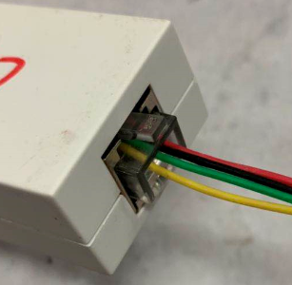
4.测试水晶头
将水晶头接入到测试盒端口中，按上、停、下电机能做出相应反馈
上行
停止
下行
★若按测试治具上/下无反应，长按串口测试治具上+下5S，电机鸣叫两声为CC721#客户串口协议
5.低压测试电机吸合
按到低压测试吸合，按测试治具的上行健或下行键，测试电机正常吸合转动
DOOYA 作业指导书JS-9-1.600 C/00
适用类型：DM35EQL/Y016型电机[CC721#] | 制程站别：接地噪音高压测试 | 人数：1 | 标准工时： | 日期：2019/5/5
作业步骤：

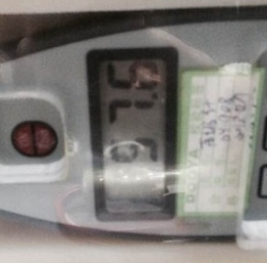
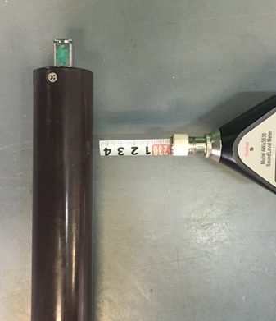
6.测试噪音
★注意不要反转
开关打到高压，电机减速端靠近耳朵处听，无杂音异音、变音等现象，正反转都要检查
NG
OK
★按图示在外管减速端往下4-6cm，且分贝仪距离电机5cm处测试噪音值
★测试必须关闭门窗
5cm
放大
4-6cm
7.高压、接地测试电源线接线
左边琴键夹接黄绿线（绿线），右边琴键夹接蓝（白）线和棕（黑）线
放大

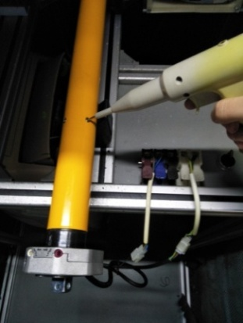
8.高压、接地测试
放大
测试枪头部金属部分触碰销子或接地螺丝及驱动头螺丝处，然后按下测试枪按钮，测试枪指示灯亮，开始测试
按到高压，在按正反转，分贝仪距离电机减速端5CM处测噪音值
9.恢复出厂
通电状态下长按行程头设置按键10秒，电机蜂鸣3声，左右转动提示1次（5秒时也会蜂鸣3声，左右转动提示1次不要松手），电机恢复出厂设置成功
★转包装前必须100%进行恢复出厂操作
★测试不合格时设备红色指示灯亮，并伴有警报声音，按下“RESET”键重置设备
测试中，“TEST”黄色指示灯亮
测试结束，测试合格时，“PASS”绿色指示灯亮
测试结束，测试不合格时，“FAIL”红色指示灯亮，并伴有警报声音
RESET键

